C IV - LZ 2020 HH, Teil 2

Statistisches Amt
für Hamburg und Schleswig-Holstein

 |  | STATISTISCHE BERICHTE
 |  | Kennziffer: C IV - LZ 2020 HH, Teil 2 Viehhaltung

 |  | Die Viehhaltung in Hamburg
 | 2020
 |  | endgültiges Ergebnis der Landwirtschaftszählung

 |  | Herausgegeben am: 6. April 2022

Abb. 1
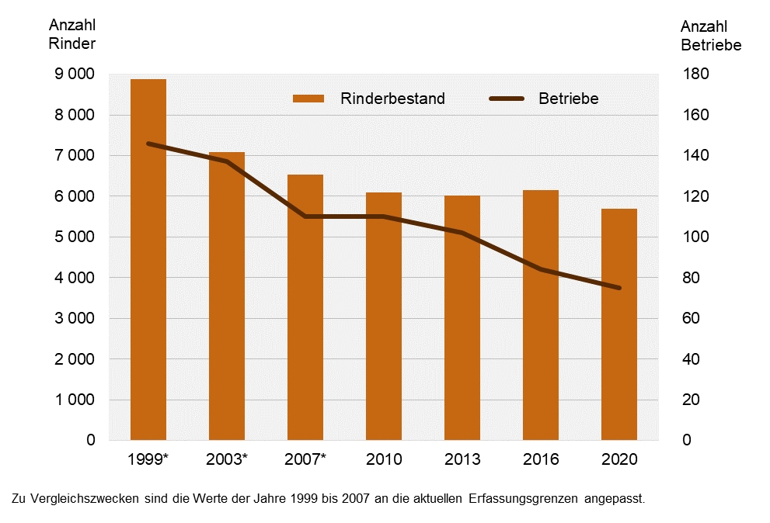
Abb. 1 Entwicklung der Anzahl rinderhaltender Betriebe und deren Bestände an Rindern¹ in Hamburg zwischen 1999 und 2020
- Anzahl Betriebe und Tiere -

Abb. 2
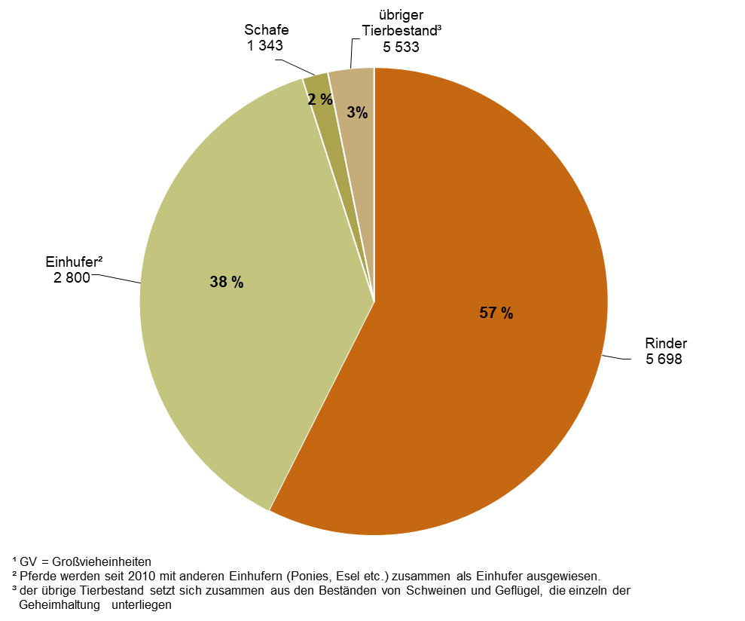
Abb. 2 Anteil der Großvieheinheiten¹ der Rinder, Schafe, Einhufer² und des übrigen Tierbestandes³ am Viehbestand insgesamt in Hamburg 2020
– Anzahl der Tiere und Prozentanteil an den GV¹ insgesamt –

